คำนวณเครื่องดื่ม
โปรแกรมคำนวณภาษีสรรพสามิตสำหรับสินค้าน้ำหอม
พิกัดอัตราภาษีสินค้าน้ำหอม = |  | 09.01 |  | สรุปภาษีสรรพสามิตสำหรับสินค้าน้ำหอม (ต่อภาชนะ) ดังนี้
กรอกข้อมูลเฉพาะช่องที่นี้เท่านั้น !
 |  |  |  | ภาษีสรรพสามิตตามมูลค่า = | 8.0000 | บาท
ราคาขายปลีกแนะนำไม่รวม vat = |  | 100.00 | บาท | ภาษีเก็บเพิ่มเพื่อมหาดไทย = | 0.8000 | บาท

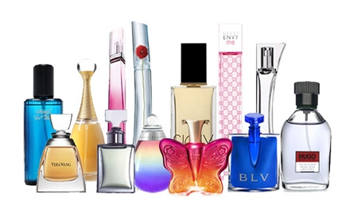
 |  |  |  | รวมเป็นภาษีที่ต้องชำระ = | 8.8000 | บาท/ภาชนะ
* อัตราภาษีสรรพสามิตสำหรับสินค้าน้ำหอม = ร้อยละ 8 ของราคาขายปลีกแนะนำไม่รวม vat

หมายเหตุ :
1. ให้บันทึกข้อมูลเฉพาะ "ช่องที่มีกรอบสีแดง" เท่านั้น
2. พิกัดอัตราภาษีสรรพสามิตสำหรับสินค้าผลิตภัณฑ์เครื่องหอมและเครื่องสำอาง (09.01) มีดังนี้
 | 09.01(1) คือ น้ำหอม และหัวน้ำหอม แต่ไม่รวมถึงน้ำหอมและหัวน้ำหอมตาม (3) โดยมีอัตราภาษีตามมูลค่าร้อยละ 8
 | 09.01(2) คือ น้ำมันหอม โดยมีอัตราภาษีตามมูลค่าร้อยละ 0
 | 09.01(1) คือ น้ำหอม และหัวน้ำหอม ซึ่งเป็นผลิตภัณฑ์พื้นเมืองที่ผลิตในประเทศ โดยมีอัตราภาษีตามมูลค่าร้อยละ 0
3. ในช่อง "ราคาขายปลีกแนะนำไม่รวม vat" ให้ใส่ข้อมูลราคาขายปลีกแนะนำที่ไม่รวมภาษีมูลค่าเพิ่ม

